README
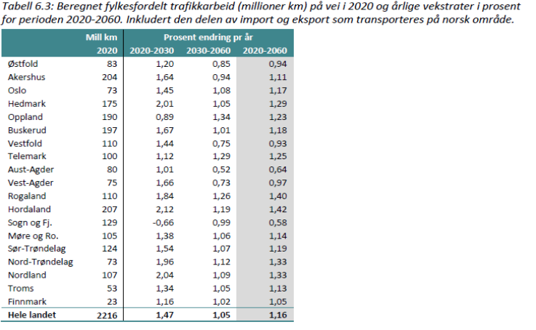

Lette kjøretøy t/a/f passasjerer (andel av CP_NTM6) | V712 - side 69 (Andelstørrelsen er beregnet ut ifra: personbelegg 1.11 = arbeidsreisende || 1.15 = Tjenestereisende || 2 = Fritidsresende)
FRITID HENTLEV PRIVAT APBASERT | Er slått sammen under resehensikten: "Fritid"
Lette kjøretøy t/a/f (andel av EL/FO_RTM) | Er utledet fra trafikktallene øverst i tabellen (Transportmodellen (RTM))
Lette kjøretøy t/a/f (andel av EL/FO_NTM) | V712 - side 69: (Tjeneste= 0.2 || arbeid = 0.23 || fritid = 0.57)
Verdien av en persontime RTM (fører) | V712 - side 68-69 (Tjeneste= 470 || arbeid = 85 || fritid =70 || tunge = 754) (2020-kr)
Verdien av en persontime RTM (passasjer) | Antatt samme som fører
Verdien av en persontime NTM (fører) | V712 - side 68-69 (gjennomsnitt av lange og mellomlange) (Tjeneste= 530 || arbeid = 229 || fritid =135) (2020-kr)
Verdien av en persontime NTM (passasjer) | Antatt samme som fører
lette kjøretøy Drivstoff FO | V712 - side 63 (0,37 kr) (2020-kr) | Usikker om dette gjelder FO/EL eller FO og EL som et snitt av alle lette
lette kjøretøy Olje/dekk FO | V712 - side 63 (0,25 kr) (2020-kr)
lette kjøretøy Reparasjon mv. FO | V712 - side 63 (0,42 kr) (2020-kr)
lette kjøretøy Kapitalkostnad FO | V712 - side 63 (0,61 kr) (2020-kr)
lette kjøretøy Drivstoff EL | Ukjent | (19 kr / 123 kr = 0.15 -> 0,37 kr * 0.15 = 0.057 kr)
lette kjøretøy Olje/dekk EL | Ukjent | 0.25
lette kjøretøy Reparasjon mv. EL | Ukjent | - side 9 -> ≈ 0.5 * 0.42 = 0,225
lette kjøretøy Kapitalkostnad EL | Ukjent | 0.61
tunge kjøretøy Drivstoff FO | V712 - side 63 (1,96 kr) (2020-kr)
tunge kjøretøy Olje/dekk FO | V712 - side 63 (1,28 kr) (2020-kr)
tunge kjøretøy Reparasjon mv. FO | V712 - side 63 (1,52 kr) (2020-kr)
tunge kjøretøy Kapitalkostnad FO | V712 - side 63 (- kr) (2020-kr)
tunge kjøretøy Drivstoff EL | Ukjent | Urealistisk, men det finnes lite data på dette området…
tunge kjøretøy Olje/dekk EL | Ukjent
tunge kjøretøy Reparasjon mv. EL | Ukjent
tunge kjøretøy Kapitalkostnad EL | Ukjent
Årstall for ingen fosildrevene lette kjøretøy | Norges klimamål
Årstall for ingen fosildrevene tunge kjøretøy | Norges klimamål
Trafikantnytte EFFEKT (Millioner)
E6 steinkjær åsen | https://maps.app.goo.gl/3GUC5hs73DenpAxK6 | 53.7 | 47 min
E16 Kongsvinger – E6 | https://maps.app.goo.gl/W7mXchvTLsQmEny36 | 41 | 36 min
E18 Tvedestrand Bamble | https://maps.app.goo.gl/1nxqoiWuS9tX8mxU6 | 56.3 | 44 min
E18 Kragerø - Bamble | https://maps.app.goo.gl/e3jx8jPeHiqWSiBv8 | 24.6 | 19 min
E18 Akland Kragerø | https://maps.app.goo.gl/Zf9kaUFCzu9UxaHn8 | 16.6 | 12 min | Usikker på hvor skille for Akland er
E18 Tvedestrand Akland | https://maps.app.goo.gl/oimtBEtx3d9KjNT19 | 18.7 | 15 min | Usikker på hvor skille for Akland er
E18 Arendal Grimstad | https://maps.app.goo.gl/qrTQRJJHUeLVDR3B8 | 20.4 | 16 min
E18/E39 Ytre Ring | https://maps.app.goo.gl/uR8sF1fMGm9tr6Fy9 | 10.2 | 10 min
Lette kjøretøy tjeneste elastisitet (RTM) | https://www.moreforsk.no/publikasjoner/rapporter/transportokonomi/nye-tidsverdier-i-samfunnsokonomiske-beregninger-alternative-vurderinger-basert-pa-analyser-av-to-vegprosjekter/1094/3425/ | -0.46 | Bruker gjennomsnittlig elastisiteter for generaliserte kostnader
Lette kjøretøy tjeneste elastisitet (NTM) | https://www.moreforsk.no/publikasjoner/rapporter/transportokonomi/nye-tidsverdier-i-samfunnsokonomiske-beregninger-alternative-vurderinger-basert-pa-analyser-av-to-vegprosjekter/1094/3425/ | -0.46
Lette kjøretøy arbeid elastisitet (RTM) | https://www.moreforsk.no/publikasjoner/rapporter/transportokonomi/nye-tidsverdier-i-samfunnsokonomiske-beregninger-alternative-vurderinger-basert-pa-analyser-av-to-vegprosjekter/1094/3425/ | -0.34
Lette kjøretøy arbeid elastisitet (NTM) | https://www.moreforsk.no/publikasjoner/rapporter/transportokonomi/nye-tidsverdier-i-samfunnsokonomiske-beregninger-alternative-vurderinger-basert-pa-analyser-av-to-vegprosjekter/1094/3425/ | -0.34
Lette kjøretøy fritid elastisitet (RTM) | https://www.moreforsk.no/publikasjoner/rapporter/transportokonomi/nye-tidsverdier-i-samfunnsokonomiske-beregninger-alternative-vurderinger-basert-pa-analyser-av-to-vegprosjekter/1094/3425/ | -0.57
Lette kjøretøy fritid elastisitet (NTM) | https://www.moreforsk.no/publikasjoner/rapporter/transportokonomi/nye-tidsverdier-i-samfunnsokonomiske-beregninger-alternative-vurderinger-basert-pa-analyser-av-to-vegprosjekter/1094/3425/ | -0.57
Tunge kjøretøy elastisitet | https://www.moreforsk.no/publikasjoner/rapporter/transportokonomi/nye-tidsverdier-i-samfunnsokonomiske-beregninger-alternative-vurderinger-basert-pa-analyser-av-to-vegprosjekter/1094/3425/ | -0.46 | (Antar samme elastisitet som tjenestereisende)
midtpunkt for nedgang (år) | Med dette menes altså vendepunkt-året for nedgangen til en ny andel som settes. Du kan tenke deg at denne endringen foregår som en S kurve og at den vil foregå over +- 10 år. Så når denne er satt til 100 vil den ikke påvirke et prosjekt som har en levetid på 75 år.
bunnnivå for nedgang (skalar 0<x<1) | Skalar eller prosent kan du si. Dette er bunnivået for nedgangen, slik at for eksempel tjeneste kan være satt til 0.3 som resulterer i at etter 'midpunkt for negang' vil ÅDT til tjeneste gå mot 30% av oprinnelig verdi. Dette kan benyttes ved scenarioer som 'mer hjemmekontor' eller 'vekst i turisme'
Bilholdfaktor | Denne faktoren er sammenhengen mellom 1% endring i befolkning fra SSB og vekst i ÅDT. Er den satt til 1 vil det si at 1% endring i befolkning er det samme som 1% endring i ÅDT. Settes denne til 2 vil 1% endring i befolkning føre till 2% endring i ÅDT. osv.
Transportmodell-justeringsfaktor | Justerer ÅDT i transportmodell året med en multiplikator

